Formelblatt
Formeln zur Bestimmung eines optimalen Fugendurchmessers
$$q=\frac{d_{i}}{d_{a}}$$
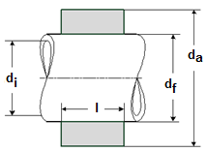

$$q_{a}=\frac{d_{f}}{d_{a}}$$

$$q_{i}=\frac{d_{i}}{d_{f}}$$

$$σ_{v,a}=p\sqrt{3+\frac{q_{a}^{4}}{1−q_{a}^{2}}}$$

